목록으로 조회
화 면 정 의 서
시스템명 | TeulDa |  |  | 작성일 | 2021.02.17
업 무 명 | 목록으로 사진조회 |  |  | 작성자 | 박정인
화면 ID | listPhoto |  |  | 화면명 | 목록으로 보기
화면개요 | 사진조회방법

1. 화면 레이아웃

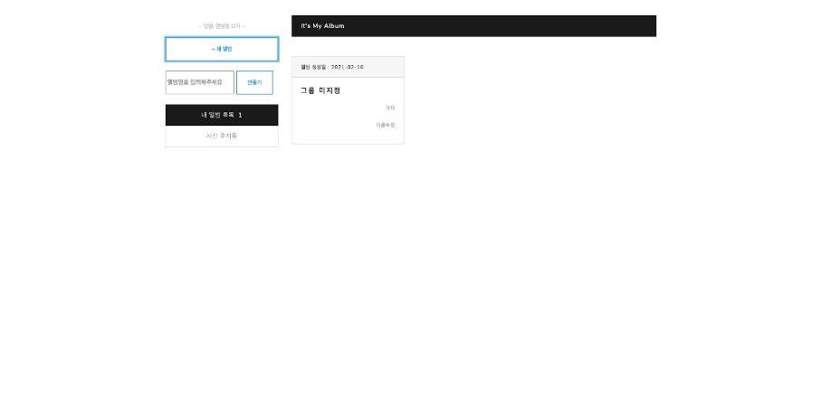

2. 데이터 구성항목
항목명(한글) | 컨트롤(영문) | 필수 | 수정여부 | 설명 |  |  | 비고/제약사항
사진 | photo | N | N | 이미지를 등록한다.
앨범명 | group | Y | Y | 앨범명을 수정하여 저장할 수 있다 |  |  | 1글자 이상이어야 한다.

3. 처리 로직
이벤트명 | 입력값/파라미터 | 처리내용 |  |  |  | 출력/처리결과 |  | 비고
 | 시작 JSP | 프리젠테이션 레이어 설계 |  |  |  | 출력 JSP
내 앨범목록.onClick() | 사진, 앨범 | 등록되어 있는 사진을 앨범형식으로 조회한다. |  |  |  | 등록된 앨범과 사진

 | listPhoto.jsp | Path : /photo/listAlbum : GET |  |  |  | listPhoto.jsp
 |  | Controller : com.teulda.web.photo.photoController.listPhoto()
사진 휴지통.onClick() | 사진, 앨범 | 삭제되어 있는 사진을 조회한다. |  |  |  | 삭제처리한 사진

 | listPhoto.jsp | Path : /photo/photoBin/ : GET |  |  |  | photoBin.jsp |  | 완전 delete되는게 아니라 플래그처리로 삭제처리 된 사진들을 보여줌
 |  | Controller : com.teulda.web.photo.photoController.deletePhotoList()
만들기.onClick() | 앨범명 | 신규 앨범을 생성한다 |  |  |  | 기존에 있던 앨범목록과 신규 생성된 앨범

 | listPhoto.jsp | Path : /photo/addGroup/ : GET |  |  |  | listPhoto.jsp
 |  | Controller : com.teulda.web.photo.photoController.addPhoto()
앨범 리스트 중 한개.onClick() |  | 앨범에 등록되어 있는 사진을 조회한다. |  |  |  | 앨범에 등록된 사진

 | listPhoto.jsp | Path : /photo/album/ : GET |  |  |  | album.jsp
 |  | Controller : com.teulda.web.photo.photoController.photoList()
삭제.onClick() |  | 선택한 사진을 삭제처리 하며 삭제된 사진은 사진 휴지통으로 이동한다. |  |  |  | 사진삭제

 | listPhoto.jsp | Path : /photo/rest/updateGroupStatus/ : GET |  |  |  | listPhoto.jsp |  | 사진 플래그처리
 |  | Controller : com.teulda.web.photo.photoRestController.updateGroupStatus()
이름수정.onClick() |  | 앨범명을 수정할 수 있는 창이 나온다

 | listPhoto.jsp | Path : /photo/rest/updateGroupName/ : GET |  |  |  | updateGroupName.jsp
 |  | Controller : com.teulda.web.photo.photoRestController.updateGroupName()

앨범
화 면 정 의 서
시스템명 | TeulDa |  |  | 작성일 | 2021.02.17
업 무 명 | 앨범 |  |  | 작성자 | 박정인
화면 ID | album |  |  | 화면명 | 앨범
화면개요 | 앨범

1. 화면 레이아웃

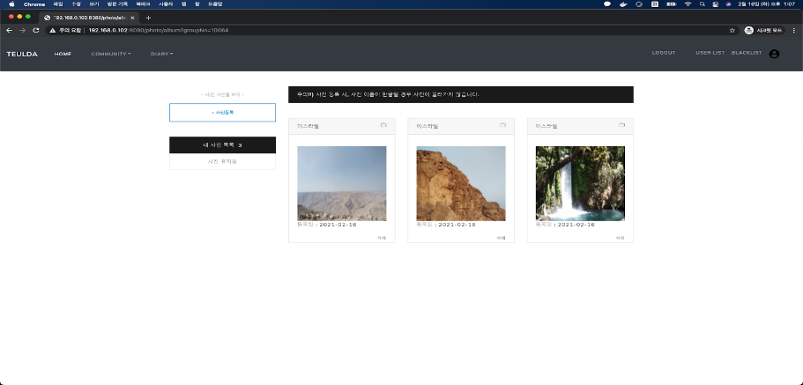

2. 데이터 구성항목
항목명(한글) | 컨트롤(영문) | 필수 | 수정여부 | 설명 |  |  | 비고/제약사항
사진 | photo | N | N | 이미지를 등록한다.
주소 | address | N | N | 사진에 주소를 부여한다.

3. 처리 로직
이벤트명 | 입력값/파라미터 | 처리내용 |  |  |  | 출력/처리결과 |  | 비고
 | 시작 JSP | 프리젠테이션 레이어 설계 |  |  |  | 출력 JSP
내 사진목록.onClick() | 사진, 앨범 | 등록되어 있는 사진을 앨범형식으로 조회한다. |  |  |  | 등록된 앨범과 사진

 | album.jsp | Path : /photo/listAlbum : GET |  |  |  | listPhoto.jsp
 |  | Controller : com.teulda.web.photo.photoController.listPhoto()
사진 휴지통.onClick() | 사진, 앨범 | 삭제되어 있는 사진을 조회한다. |  |  |  | 삭제처리한 사진

 | album.jsp | Path : /photo/photoBin/ : GET |  |  |  | photoBin.jsp |  | 완전 delete되는게 아니라 플래그처리로 삭제처리 된 사진들을 보여줌
 |  | Controller : com.teulda.web.photo.photoController.deletePhotoList()
사진등록.onClick() | 이미지 파일 | 사진을 선택하여 선택한 앨범에 등록한다. |  |  |  | 사진을 앨범에 등록

 | album.jsp | Path : /photo/addPhoto : GET
 |  | Controller : com.teulda.web.photo.photoController.addPhoto()
image.mousehover() |  | 등록된 사진을 크게 본다. |  |  |  | 사진

 | album.jsp |  |  |  |  | album.jsp

삭제.onClick() |  | 선택한 사진을 삭제처리 하며 삭제된 사진은 사진 휴지통으로 이동한다. |  |  |  | 사진삭제 |  | 선행조건 : image.onClick()

 | album.jsp | Path : /photo/rest/updatePhotoStatus/ : GET |  |  |  | album.jsp |  | 사진 플래그처리
 |  | Controller : com.teulda.web.photo.photoRestController.updatePhotoStatus()
폴더모양 이미지.onClick() |  | 등록된 사진의 앨범을 변경할 수 있다. |  |  |  | 바뀐 위치에서 사진 조회 가능

 | album.jsp | Path : /photo/rest/updatePhotoStatus/ : GET |  |  |  | selectPhotoGroupL.jsp
 |  | Controller : com.teulda.web.photo.photoRestController.updatePhotoStatus()

사진 휴지통
화 면 정 의 서
시스템명 | TeulDa |  |  | 작성일 | 2021.02.17
업 무 명 | 사진 휴지통 |  |  | 작성자 | 박정인
화면 ID | photoBin |  |  | 화면명 | 사진 휴지통
화면개요 | 사진 휴지통

1. 화면 레이아웃
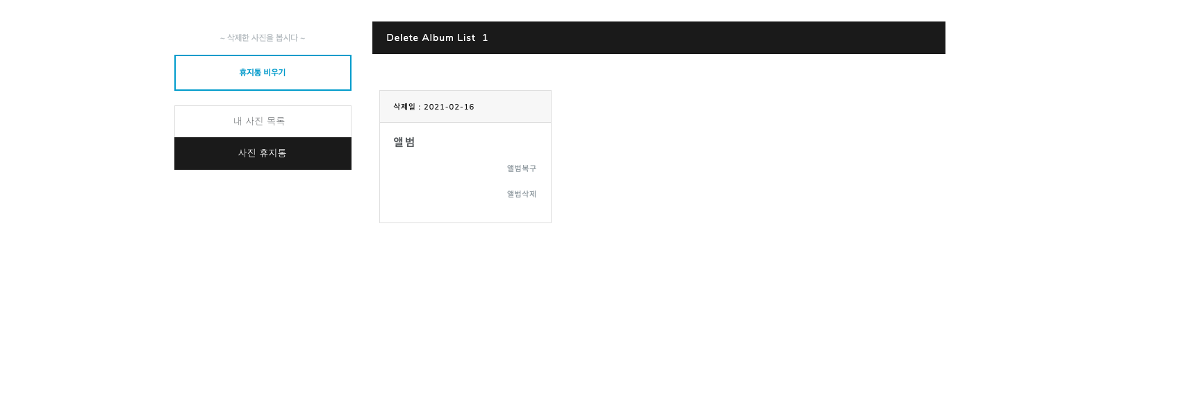

2. 데이터 구성항목
항목명(한글) | 컨트롤(영문) | 필수 | 수정여부 | 설명 |  |  | 비고/제약사항

3. 처리 로직
이벤트명 | 입력값/파라미터 | 처리내용 |  |  |  | 출력/처리결과 |  | 비고
 | 시작 JSP | 프리젠테이션 레이어 설계 |  |  |  | 출력 JSP
내 사진목록.onClick() | 사진, 앨범 | 등록되어 있는 사진을 앨범형식으로 조회한다. |  |  |  | 등록된 앨범과 사진

 | photoBin.jsp | Path : /photo/listPhoto : GET |  |  |  | listPhoto.jsp
 |  | Controller : com.teulda.web.photo.photoController.listPhoto()
사진 휴지통.onClick() | 사진, 앨범 | 삭제되어 있는 사진을 조회한다. |  |  |  | 삭제처리한 사진

 | photoBin.jsp | Path : /photo/photoBin/ : GET |  |  |  | photoBin.jsp |  | 완전 delete되는게 아니라 플래그처리로 삭제처리 된 사진들을 보여줌
 |  | Controller : com.teulda.web.photo.photoController.deletePhotoList()
앨범복원.onClick() |  | 선택한 앨범을 원래 위치로 복구시킨다. |  |  |  | 사진 복원 재확인 메세지 출력

 | photoBin.jsp | Path : /photo/rest/updateGroupStatus/ : GET |  |  |  | photoBin.jsp
 |  | Controller : com.teulda.web.photo.photoRestController.updateGroupStatus()
사진복원.onClick() |  | 선택한 사진을 원래 위치로 복구시킨다. |  |  |  | 사진 복원 재확인 메세지 출력

 | photoBin.jsp | Path : /photo/rest/updatePhotoStatus/ : GET |  |  |  | photoBin.jsp
 |  | Controller : com.teulda.web.photo.photoRestController.updatePhotoStatus()
휴지통비우기.onClick() |  | 사진 휴지통에 있는 사진, 앨범을 모두 영구삭제 시킨다. |  |  |  | 영구삭제 재확인 메세지 출력

 | photoBin.jsp | Path : /photo/deleteGroup : GET |  |  |  | photoBin.jsp
 |  | Controller : con.teulda.web.photo.photoController.deleteGroup()
앨범삭제.onClick() |  | 앨범을 영구삭제 시킨다. |  |  |  | 사진 복원 재확인 메세지 출력

 | photoBin.jsp | Path : /photo/rest/removeGroup/ : GET |  |  |  | photoBin.jsp
 |  | Controller : com.teulda.web.photo.photoRestController.removeGroup()
이벤트명 | 입력값/파라미터 | 처리내용 |  |  |  | 출력/처리결과 |  | 비고
 | 시작 JSP | 프리젠테이션 레이어 설계 |  |  |  | 출력 JSP
사진삭제.onClick() |  | 사진을 영구삭제 시킨다 |  |  |  | 사진 복원 재확인 메세지 출력

 | photoBin.jsp | Path : /photo/rest/removePhoto/ : GET |  |  |  | photoBin.jsp
 |  | Controller : com.teulda.web.photo.photoRestController.removePhoto()

앨범이동
화 면 정 의 서
시스템명 | TeulDa |  |  | 작성일 | 2021.02.17
업 무 명 | 앨범이동 |  |  | 작성자 | 박정인
화면 ID | updateGroupNo |  |  | 화면명 | sekectPhotoGroup
화면개요 | 앨범이동

1. 화면 레이아웃
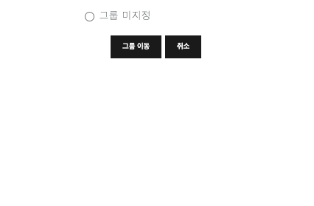

2. 데이터 구성항목
항목명(한글) | 컨트롤(영문) | 필수 | 수정여부 | 설명 |  |  | 비고/제약사항

3. 처리 로직
이벤트명 | 입력값/파라미터 | 처리내용 |  |  |  | 출력/처리결과 |  | 비고
 | 시작 JSP | 프리젠테이션 레이어 설계 |  |  |  | 출력 JSP
radio.check() |  | 옮길 위치를 체크한다. |  |  |  | 내 앨범목록

 | selectPhotoGroup.jsp | Path : /photo/listPhoto : GET |  |  |  | selectPhotoGroup.jsp
 |  | Controller : com.teulda.web.photo.photoController.listPhoto()
그룹이동.onClick() |  | 선택한 그룹으로 사진을 이동시킨다.

 | selectPhotoGroup.jsp | Path : /photo/rest/updateGroupNo/ : GET |  |  |  | album.jsp
 |  | Controller : com.teulda.web.photo.photoRestController.updateGroupNo()
취소.onClick() |  | selectPhotoGroup.jsp를 닫는다.

 | selectPhotoGroup.jsp | Path : |  |  |  | album.jsp
 |  | Controller :

앨범명 수정
화 면 정 의 서
시스템명 | TeulDa |  |  | 작성일 | 2021.02.17
업 무 명 | 앨범명 수정 |  |  | 작성자 | 박정인
화면 ID | updateGroupName |  |  | 화면명 | updateGroupName
화면개요 | 앨범명 수정

1. 화면 레이아웃


2. 데이터 구성항목
항목명(한글) | 컨트롤(영문) | 필수 | 수정여부 | 설명 |  |  | 비고/제약사항
앨범명 | GroupName | Y | Y | 앨범명을 지정한다 |  |  | 1글자 이상 써야 한다.

3. 처리 로직
이벤트명 | 입력값/파라미터 | 처리내용 |  |  |  | 출력/처리결과 |  | 비고
 | 시작 JSP | 프리젠테이션 레이어 설계 |  |  |  | 출력 JSP
수정.onClick() |  | 원하는 앨범명으로 수정한다.

 | updateGroupName.jsp | Path : /photo/rest/updateGroupName/ : GET |  |  |  | listPhoto.jsp
 |  | Controller : com.teulda.web.photo.photoRestController.updateGroupName()
취소.onClick() |  | updateGroupName.jsp를 닫는다.

 | updateGroupName.jsp | Path : |  |  |  | listPhoto.jsp
 |  | Controller :

